Reference

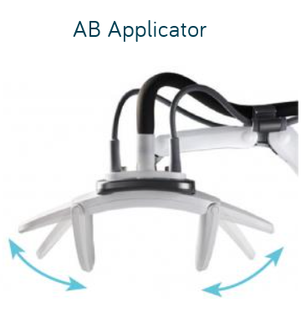

Reference Spec
Manufacturer | LUTRONIC
Model | enCurve
Operating frequency | 27.12MHz
HF power | 10 ~ 300W
Treatment Mode | continuous
Power consumption | 1300 VA
Power connection | AC 220 V
Mains frequency | 60 Hz
Dimensions (W x D x H) | 475 x 758 x 1133 mm
Weight | 67 kg

FILTER
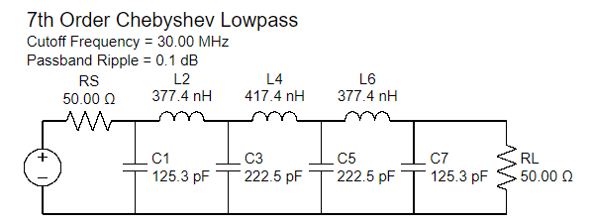
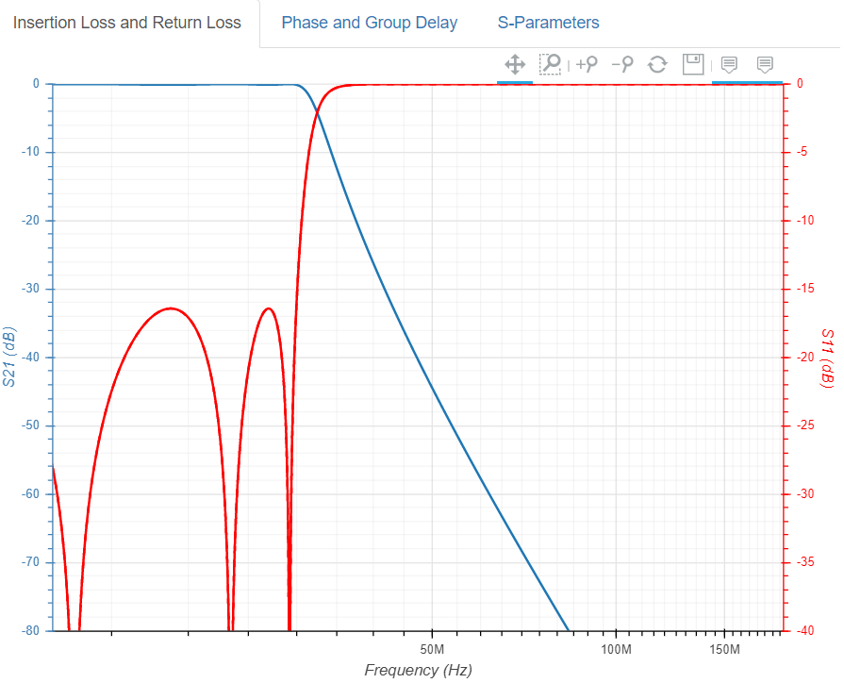
RF Input FILTER
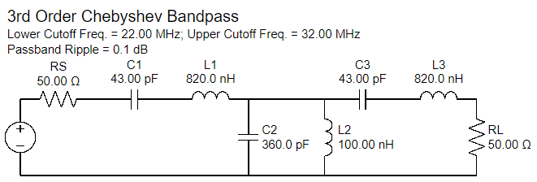
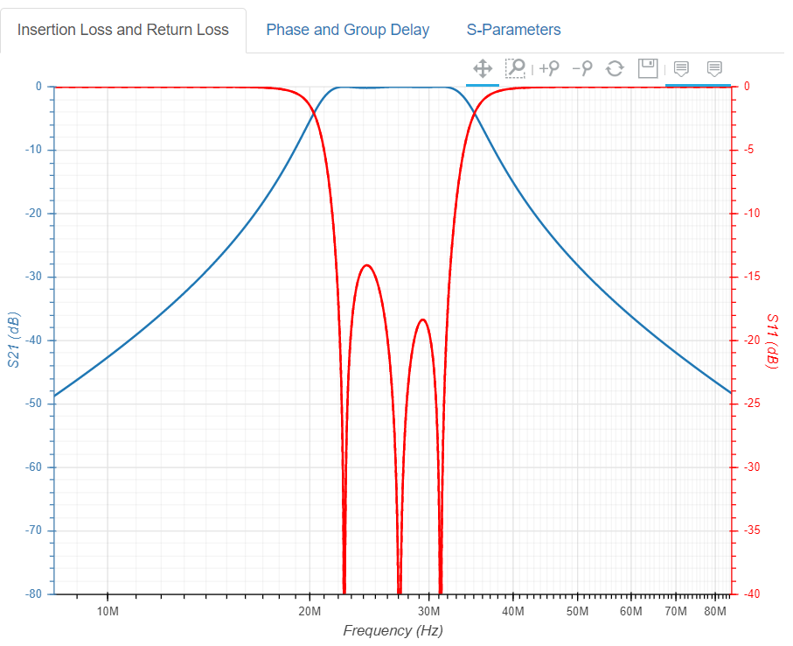

RF Output FILTER

Core
Core Specification
 | CORE | Freq Range | Size[mm] |  |  | AL | Freq [MHz] | Turn calculation |  |  |  | L calculation
 |  |  | OD | ID | Ht |  |  | Turn | L[uH] | Z[Ohm] | Length | L[uH] | Turn | Z[Ohm]
 | FT114-61 | Wideband : 20~500MHz High-Q 0.2 - 10 MHz | 29.0 | 19.0 | 7.5 | 75 | 27.12 | 25 | 46.88 | 7,983 | 25 | 20 | 16.3 | 3,406
 | FT82-61 |  | 21.0 | 13.2 | 6.4 | 79 | 27.12 | 25 | 49.38 | 8,409 |  | 20 | 15.9 | 3,406
 | FT140-43 | Wideband : 5~400MHz PWR Trans : 0.5 - 30 MHz | 35.6 | 23.0 | 12.7 | 885 | 13.56 | 5 | 22.13 | 1,884 |  | 20 | 4.8 | 1,703
 | FT114-43 |  | 29.0 | 19.0 | 7.5 | 510 | 27.12 | 25 | 318.75 | 54,287 |  | 20 | 6.3 | 3,406
 | FT114-43 |  | 29.0 | 19.0 | 7.5 | 510 | 13.56 | 25 | 318.75 | 27,144 |  | 20 | 6.3 | 1,703
 | FT114-43 |  | 29.0 | 19.0 | 7.5 | 510 | 1 | 25 | 318.75 | 2,002 |  | 20 | 6.3 | 126 | Test용 Coupler
 | FT82-43 |  | 21.0 | 13.2 | 6.4 | 470 | 27.12 | 25 | 293.75 | 50,030 |  | 20 | 6.5 | 3,406
 | T106-6 | High-Q : 3 ~ 40MHz Cxx-Fx | 26.9 | 14.5 | 11.1 | 11.6 | 27.12 | 25 | 7.25 | 1,235 |  | 1 | 9.3 | 170 | Test용 Coupler
 | T106-6 |  | 26.9 | 14.5 | 11.1 | 11.6 | 13.56 | 9 | 0.94 | 80 |  | 1 | 9.3 | 85
 | T94-6 |  | 23.9 | 14.2 | 7.9 | 7 | 27.12 | 25 | 4.38 | 745 |  | 1 | 12.0 | 170
 | T80-6 |  | 20.2 | 12.6 | 6.4 | 4.5 | 27.12 | 25 | 2.81 | 479 |  | 1 | 14.9 | 170
 | T50-6 |  | 12.7 | 7.7 | 4.8 | 4 | 13.56 | 7 | 0.20 | 17 |  | 0.2 | 7.1 | 17
 | T106-2 | High-Q : 250KHz ~ 10MHz Cxx-Ex | 26.9 | 14.5 | 11.1 | 13.5 | 27.12 | 25 | 8.44 | 1,437 |  | 1 | 8.6 | 170
 | T94-2 |  | 23.9 | 14.2 | 7.9 | 8.4 | 27.12 | 25 | 5.25 | 894 |  | 1 | 10.9 | 170
 | T94-2 |  | 23.9 | 14.2 | 7.9 | 8.4 | 13.56 | 25 | 5.25 | 447 |  | 1 | 10.9 | 85
 | T80-2 |  | 20.2 | 12.6 | 6.4 | 5.5 | 27.12 | 25 | 3.44 | 585 |  | 1 | 13.5 | 170
 | T50-2 |  | 12.7 | 7.7 | 4.8 | 4.9 | 27.12 | 25 | 3.06 | 522 |  | 0.1 | 4.5 | 17
 | C23-E9 | 250kHz~10MHz | 23.1 | 14.0 | 9.5 | 9.2 | 27.12 | 25 | 5.75 | 979 |  | 0.1 | 3.3 | 17
 | C18-E6 |  | 17.7 | 9.4 | 6.4 | 7 | 27.12 | 25 | 4.38 | 745 |  | 0.1 | 3.8 | 17 | T68-2A
 | C27-A11 | ~100kHz | 26.9 | 14.5 | 11.1 | 93 | 27.12 | 25 | 58.13 | 9,899 |  | 0.1 | 1.0 | 17 | T106-26
 | C18-A6 |  | 17.5 | 9.4 | 6.4 | 58 | 27.12 | 25 | 36.25 | 6,174 |  | 0.1 | 1.3 | 17 | T68-26A
 | C21-A6 |  | 20.2 | 12.6 | 6.4 | 46 | 27.12 | 25 | 28.75 | 4,897 |  | 0.1 | 1.5 | 17 | T80-26

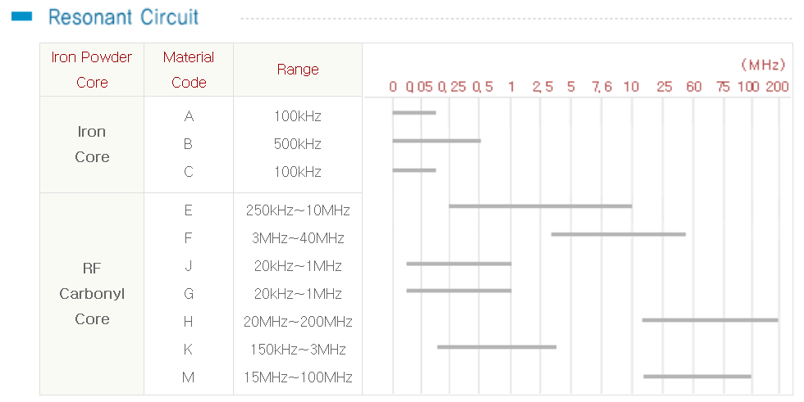

 |  |  | PCB | Ref | Core | Freq | Turn | L[uH] | Wire[Φ] | F[MHz] |  | Z[Ω]
 |  |  | RF | L6 | FT140-43 | 5~500MHz | 5 | 24 | 1.6 | 27.12 |  | 4088
 |  |  | RF | L4,L5 | T50-6 | 3MHz ~ 40MHz | 6 | 0.5 | 1 | 27.12 |  | 85
 |  |  | RF | L7,L8,L9 | T106-6 | 3MHz ~ 40MHz | 9 | 1 | 1
 |  |  | Coupler |  | FT82-43 | 5~500MHz | 25 | 290 | 0.45 | 27.12 |  | 49391
 |  |  | Coupler |  |  |  |  |  | 0.45 | 27.12 |  | 0
 |  |  | RF | TX1 | RF-800 |  | 1 | 4 |  | 13.56 |  | 341
 |  |  | RF | TX2 - 1차 | RF-1000 |  | 2 | 25.6 |  | 13.56 |  | 2180
 |  |  | RF | TX2 - 2차 | RF-1000 |  | 1/2 | 3.3 |  | 13.56 |  | 281
 |  |  | RF | L6,L7,L8 | AIR - 20Φ |  | 5 | 0.5 | 1.6 | 13.56 |  | 43
 |  |  |  |  |  |  | 6 | 0.6 |  | 13.56 |  | 51
 |  |  |  |  |  |  | 8 | 1
 |  |  |  |  |  |  | 10 | 1.4

 |  |  | Impedance Calculation
 |  |  |  | Value | Freq | Z[Ω] |  |  | Value | Freq |  | Z[Ω]
 |  |  | C[pF] | 1000 | 27.12 | 5.9 |  | L[uH] | 20 | 27.12 |  | 3406
 |  |  | C[nF] | 100 | 27.12 | 0.1 |  | L[uH] | 100 | 27.12 |  | 17031
 |  |  | C[nF] | 200 | 27.12 | 0.0
 |  |  | C[nF] | 1000 | 27.12 | 0.0

Coupler
Long-wave SWR meter
 | Circuit
 | 1) Transformer
 |  | 100Ω 2W 두개를 사용하여 50Ω 4W 설계
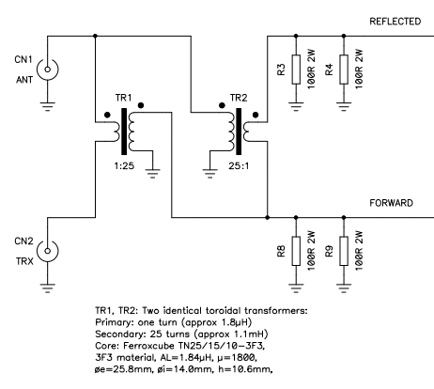
 |  | turn ratio 1:25의 동일한 Transformer 2ea 사용
 |  | RF-INPUT |  |  |  |  | coupling 1:25 |  | Load - 50Ω |  |  | Load - 25Ω
 |  | P[W] | Vrms[V] | Vpp[V] | Irms[A] | Ipp[A] | Vrms[V] | Vpp[V] | P[W]-50 | Irms[A] | Ipp[A] | P[W]-25 | Irms[A] | Ipp[A]
 |  | 10 | 22.4 | 63.3 | 0.4 | 1.3 | 0.89 | 2.5 | 0.02 | 0.02 | 0.1 | 0.03 | 0.04 | 0.1
 |  | 100 | 70.7 | 200.0 | 1.4 | 4.0 | 2.83 | 8.0 | 0.16 | 0.06 | 0.2 | 0.32 | 0.11 | 0.3
 |  | 300 | 122.5 | 346.5 | 2.4 | 6.9 | 4.90 | 13.9 | 0.48 | 0.10 | 0.3 | 0.96 | 0.20 | 0.6
 |  | 600 | 173.2 | 490.0 | 3.5 | 9.8 | 6.93 | 19.6 | 0.96 | 0.14 | 0.4 | 1.92 | 0.28 | 0.8
 |  | 1000 | 223.6 | 632.6 | 4.5 | 12.7 | 8.94 | 25.3 | 1.60 | 0.18 | 0.5 | 3.20 | 0.36 | 1.0
 |  | R5025 0.67W - 4ea 사용
 |  | 2차측 impedance가 Load impedance의 10배의 impedance를 가져야 한다.
 |  | Core |  | FT140-43 | FT114-43 | FT82-43 | FT50-43 | FT114-43 | FT114-43 | UNIT
 |  | Core OD |  | 35.55 | 29 | 21 | 12.7 | 29 | 29 | mm
 |  | AL |  | 885 | 510 | 470 | 440 | 510 | 510
 |  | uH for 25T |  | 553.1 | 318.8 | 293.8 | 275.0 | 318.8 | 318.8 | uH
 |  | Start frequency |  | 0.3 | 0.3 | 0.3 | 0.3 | 27.12 | 13.65 | MHz
 |  | 2차측 impedance |  | 1042.1 | 600.5 | 553.4 | 518.1 | 54287.5 | 27323.9 | Ω
 |  | 2차측 권선 길이 |  | 1.23 | 0.78 | 0.78 | 0.78 | 0.78 | 0.78 | m

 |  | 2차측 권선의 길이가 가장 짧은 파장의 1/10 이하 이어야 한다.
 |  | End frequency |  | 30 | MHz
 |  | 파장 |  | 10 | m
 |  | 2차측 권선 최대 길이 |  | 1 | m

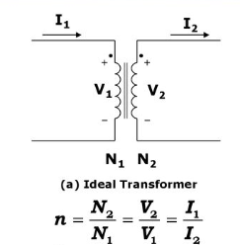
 | 2) rectified circuit
 |  | VT - 1차측의 전류는 Load Z와 Trans Z로 계산해야 함.(Transformer 공식 사용하면 안됨)
 |  | RF-INPUT |  |  |  |  | VT Turn ratio |  |  | 1차 | 25 | R1 |  | R2
 |  |  |  |  |  |  |  |  |  | 2차 | 1 | R1[KΩ] | 1 | R2[KΩ] | 1
 |  | P[W] | Vrms[V] | Vpp[V] | Irms[A] | Ipp[A] | Vrms[V] | Vpp[V] | P[W] | Irms[A] | Ipp[A] | Vrms[V] | P[W] | Vrms[V] | P[W] | Vp[V]
 |  | 50 | 50.0 | 141.4 | 1.0 | 2.8 | 2.00 | 5.7 | 0.08 | 0.04 | 0.1 | 1.00 | 0.001 | 1.00 | 0.001 | 1.4
 |  | 100 | 70.7 | 200.0 | 1.4 | 4.0 | 2.83 | 8.0 | 0.16 | 0.06 | 0.2 | 1.41 | 0.002 | 1.41 | 0.002 | 2.0
 |  | 150 | 86.6 | 245.0 | 1.7 | 4.9 | 3.46 | 9.8 | 0.24 | 0.07 | 0.2 | 1.73 | 0.003 | 1.73 | 0.003 | 2.4
 |  | 200 | 100.0 | 282.9 | 2.0 | 5.7 | 4.00 | 11.3 | 0.32 | 0.08 | 0.2 | 2.00 | 0.004 | 2.00 | 0.004 | 2.8
 |  | 250 | 111.8 | 316.3 | 2.2 | 6.3 | 4.47 | 12.7 | 0.40 | 0.09 | 0.3 | 2.24 | 0.005 | 2.24 | 0.005 | 3.2
 |  | 300 | 122.5 | 346.5 | 2.4 | 6.9 | 4.90 | 13.9 | 0.48 | 0.10 | 0.3 | 2.45 | 0.006 | 2.45 | 0.006 | 3.5
 |  | 350 | 132.3 | 374.2 | 2.6 | 7.5 | 5.29 | 15.0 | 0.56 | 0.11 | 0.3 | 2.65 | 0.007 | 2.65 | 0.007 | 3.7

 |  | CT - 1차측의 전압은 Load Z와 Trans Z로 계산해야 함.(Transformer 공식 사용하면 안됨)
 |  | RF-INPUT |  |  |  |  | CT Turn ratio |  |  | 1차 | 1 | R1 |  | R2
 |  |  |  |  |  |  |  |  |  | 2차 | 25 | R1[KΩ] | 1 | R2[KΩ] | 1
 |  | P[W] | Vrms[V] | Vpp[V] | Irms[A] | Ipp[A] | Irms[A] | Ipp[A] | Vrms[V] | Vpp[V] | P[W] | Vrms[V] | P[W] | Vrms[V] | P[W] | Vp[V]
 |  | 50 | 50.0 | 141.4 | 1.0 | 2.8 | 0.04 | 0.1 | 2.00 | 5.7 | 0.1 | 1.00 | 0.001 | 1.00 | 0.001 | 1.4
 |  | 100 | 70.7 | 200.0 | 1.4 | 4.0 | 0.06 | 0.2 | 2.83 | 8.0 | 0.2 | 1.41 | 0.002 | 1.41 | 0.002 | 2.0
 |  | 150 | 86.6 | 245.0 | 1.7 | 4.9 | 0.07 | 0.2 | 3.46 | 9.8 | 0.2 | 1.73 | 0.003 | 1.73 | 0.003 | 2.4
 |  | 200 | 100.0 | 282.9 | 2.0 | 5.7 | 0.08 | 0.2 | 4.00 | 11.3 | 0.3 | 2.00 | 0.004 | 2.00 | 0.004 | 2.8
 |  | 250 | 111.8 | 316.3 | 2.2 | 6.3 | 0.09 | 0.3 | 4.47 | 12.7 | 0.4 | 2.24 | 0.005 | 2.24 | 0.005 | 3.2
 |  | 300 | 122.5 | 346.5 | 2.4 | 6.9 | 0.10 | 0.3 | 4.90 | 13.9 | 0.5 | 2.45 | 0.006 | 2.45 | 0.006 | 3.5
 |  | 350 | 132.3 | 374.2 | 2.6 | 7.5 | 0.11 | 0.3 | 5.29 | 15.0 | 0.6 | 2.65 | 0.007 | 2.65 | 0.007 | 3.7

 |  | RC Filter 설계
 |  | R | 1 | 1 | 1 | KΩ
 |  | C | 100 | 47 | 100000 | pF
 |  | Fc | 1592.3566879 | 3387.992953 | 1.5923566879 | KHz
 |  | τ | 0.1 | 0.047 | 100 | usec

 |  | Bypass Cap
 |  | C | 20 | 68 | 100 | 100000 | pF
 |  | Fc | 27120 | 13560 | 1000 | 0.8 | KHz
 |  | Z | 293.57608553 | 172.69181502 | 1592.3566879 | 1990.4458599 | Ω

HeatSink
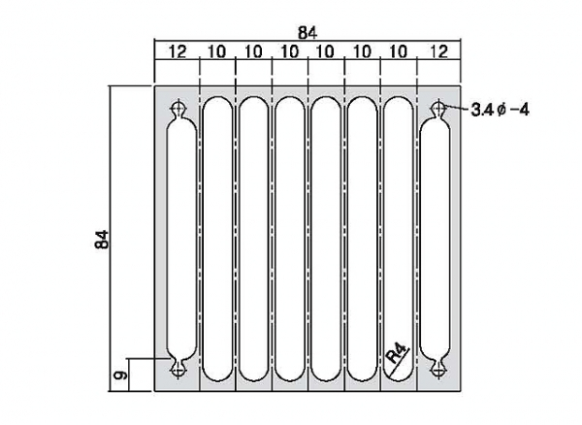
YS 84V84A
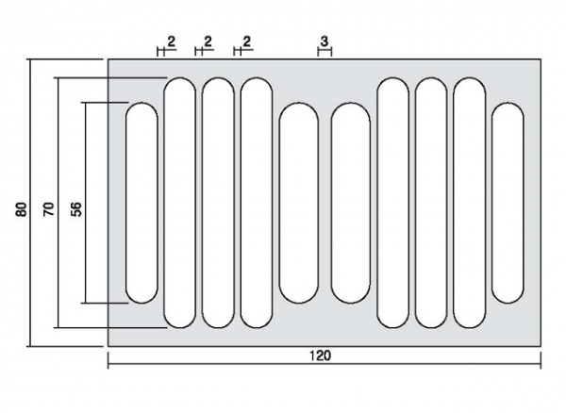
YS 120V80

배치
Matcher
 | 1 | 2 | 3 | 4 | 5 | 6 | 7 | 8 | 9 | 10 | 11 | 12 | 13 | 14 | 15 | 16 | 17 | 18 | 19 | 20 | 21 | 22 | 23 | 24 | 25 | 26 | 27 | 28 | 29
1
2
3
4
5
6
7
8
9
10
11
12
13
RF PCB
14
15
16
17
18
19
20

PWR PCB
CPU PCB

